Charts
Vessel turnaround time less than a day
Cargo | 1140
Tanker | 535
Vessel turnaround time less than a day
Cargo | 1140
Tanker | 535

Turnaround time: < 3 days vs. > 3 days
 | Less than 3 day | More than 3 days
Cargo | 2741 | 790
Tanker | 1250 | 1235
Vessel turnaround time: > 3 days
 | Cargo | Tanker
4 | 52 | 91
5 | 56 | 97
6 | 23 | 37
7 | 28 | 40
8 | 33 | 34
9 | 27 | 44
10 | 27 | 51
11 | 17 | 30
12 | 24 | 37
13 | 20 | 49
14 | 20 | 31
15 | 32 | 28
16 | 26 | 26
17 | 27 | 24
18 | 21 | 30
19 | 27 | 28
20 | 26 | 38
21 | 31 | 29
22 | 26 | 18
23 | 18 | 23
24 | 31 | 24
25 | 34 | 31
26 | 23 | 29
27 | 35 | 35
28 | 45 | 32
29 | 47 | 233
30 | 14 | 66

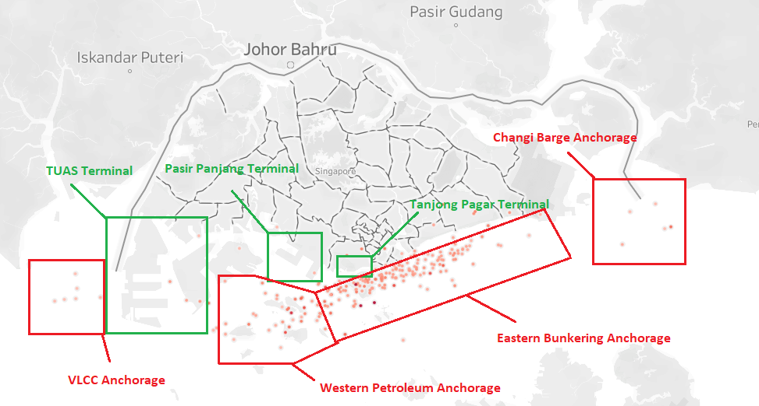
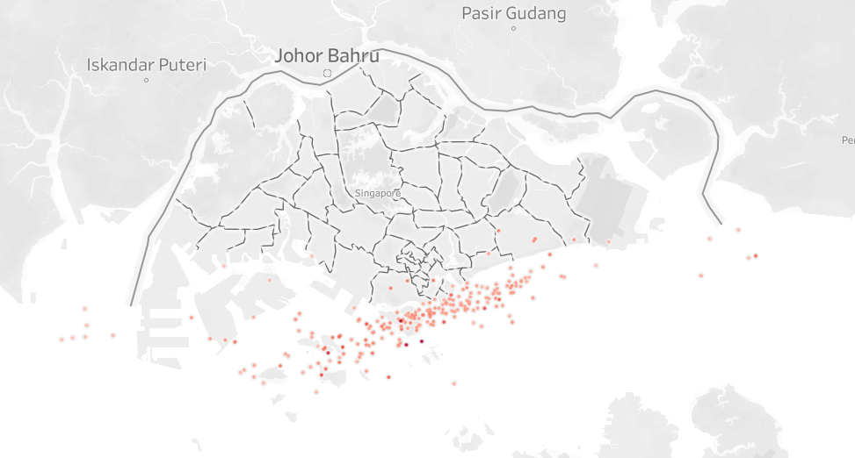

Tanker Vessels with Turnaround Time >= 29 days

 | Cargo | Tanker
>30 days | 131 | 273
1 day late | 763 | 257
15–30 days | 469 | 332
2–3 days | 199 | 266
4–7 days | 212 | 401
8–14 days | 298 | 366
Daily Delay Percentage
 | delay_percentage
10/1/2023 | 60.12
10/2/2023 | 61.68
10/3/2023 | 62.85
10/4/2023 | 61.61
10/5/2023 | 63.16
10/6/2023 | 64.65
10/8/2023 | 68.14
10/9/2023 | 63.7
10/10/2023 | 65.43
10/11/2023 | 69.19
10/12/2023 | 54.87
10/13/2023 | 63.35
10/14/2023 | 65.15
10/15/2023 | 67.63
10/16/2023 | 68.09
10/17/2023 | 64.68
10/18/2023 | 67.53
10/19/2023 | 65.15
10/20/2023 | 64.2
10/21/2023 | 67.95
10/22/2023 | 84.78
10/25/2023 | 79.12
10/26/2023 | 67.49
10/27/2023 | 70.08
10/28/2023 | 67.82
10/29/2023 | 68.6
10/30/2023 | 69.29
10/31/2023 | 75.47

Avg Max Delay by Draught
 | Avg Max Delay
10–15 m | 6.8
15–20 m | 8.1
5–10 m | 9.9
20–25 m (deep) | 12.8
0–5 m (shallow) | 42.1
Vessel Turnaround Time Distribution
<3 | 63%
3-12 | 16%
13-22 | 9%
23-32 | 12%

Distress Vessels Count
 | Total
Aground | 1
Constrained by her draught | 205
Not under command | 36
Restricted manoeuvrability | 21

